DASHBOARD
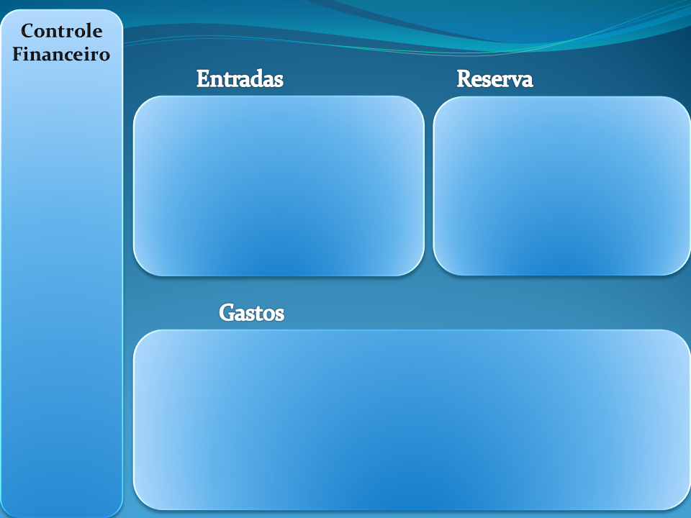

 | Reservado | Meta
 | R$ 1530.000 | R$ 8470.000
 | Total
HE | R$ 1000.000
Salario | R$ 5000.000
Renda fixa | R$ 800.000

 | Total
Alimentação | R$ 400.000
Educação | R$ 1500.000
Moradia | R$ 2000.000
Saude | R$ 300.000
Lazer | R$ 1000.000

